表紙
結合テスト仕様書
TOP画面

作成者 | 2022-07-21
作成日 | 後藤大範

テスト結果画像
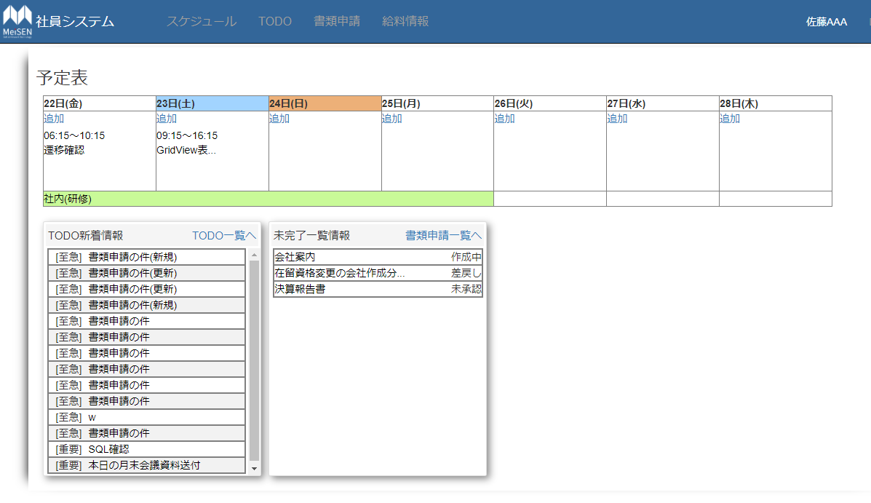
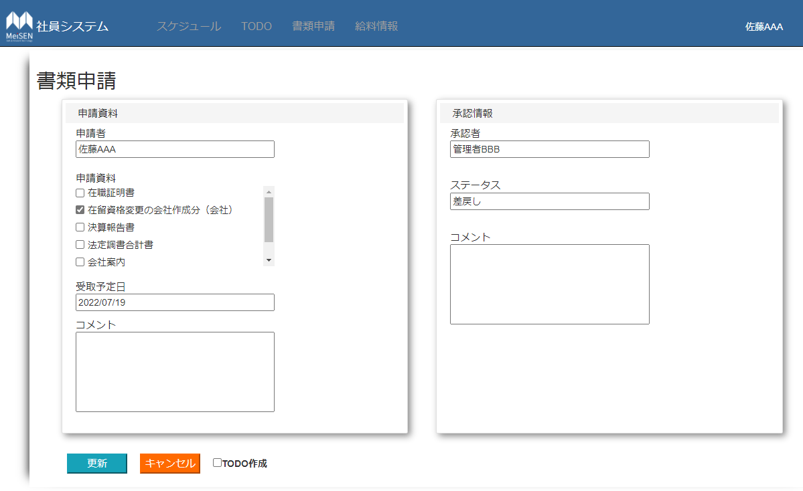
No.1,2,3,4,6,16,19,21,23,24,26,31,32,33 | No.8,9,10,11,12,13,14,15,18,20,27,28,29,34,35,36,37,38
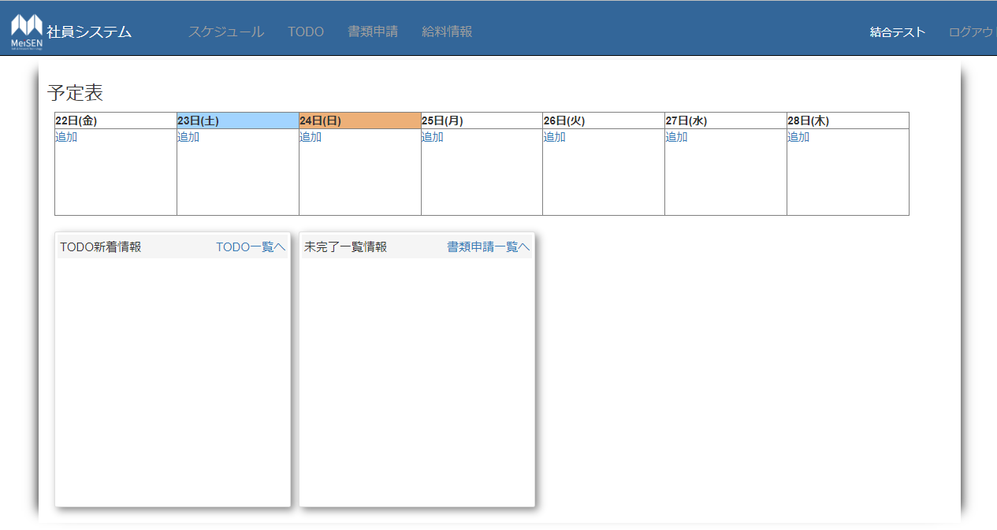
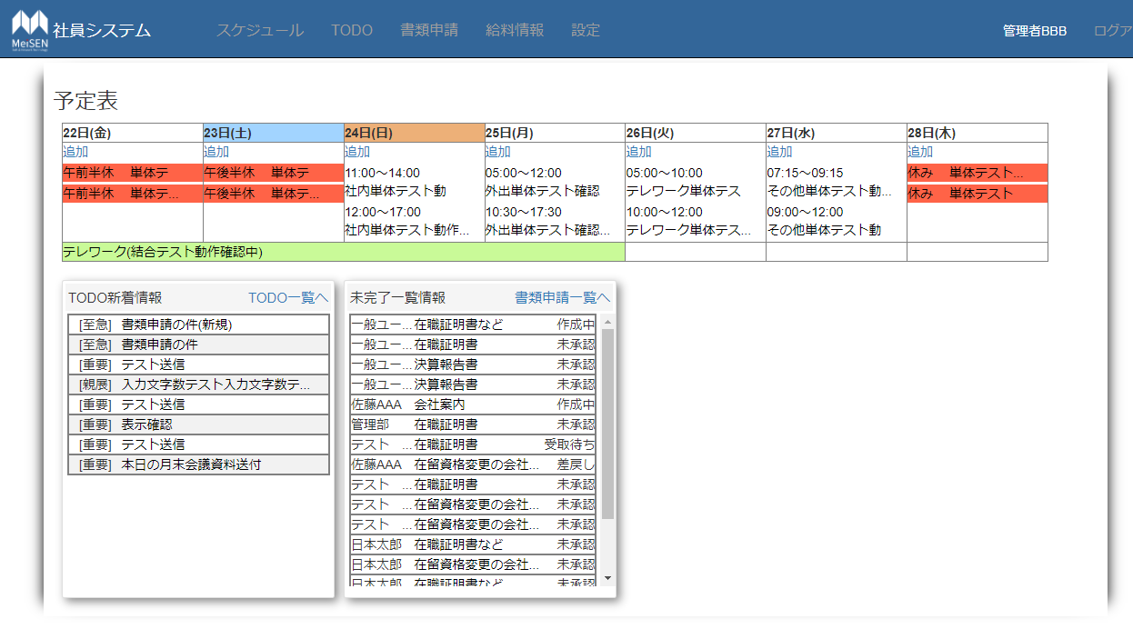

No.5 | No.7
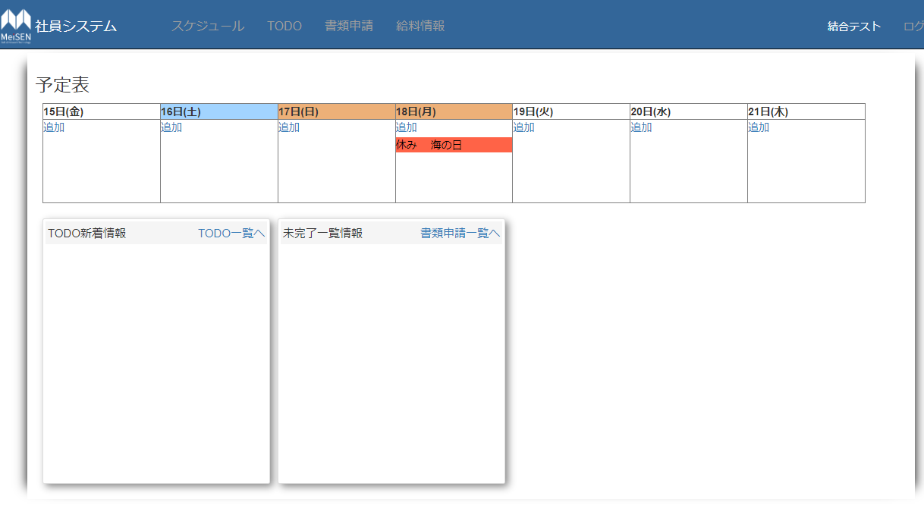
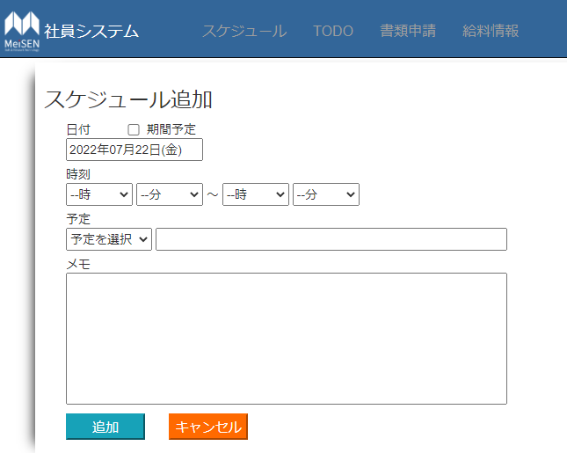

No.17 | No.22
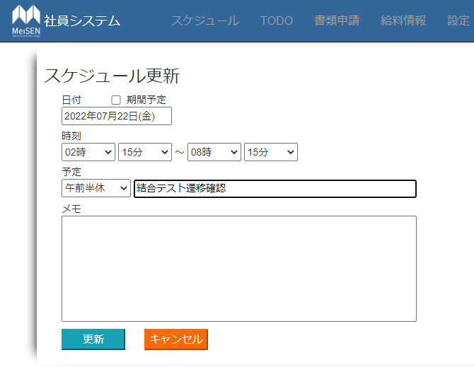
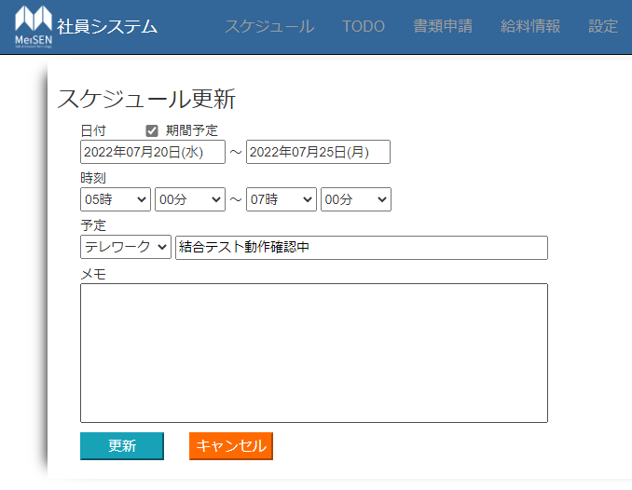

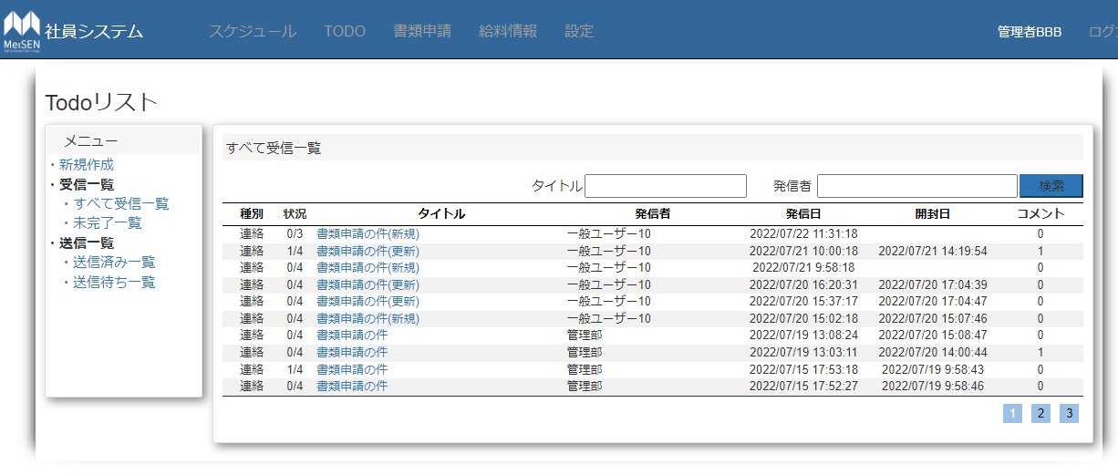
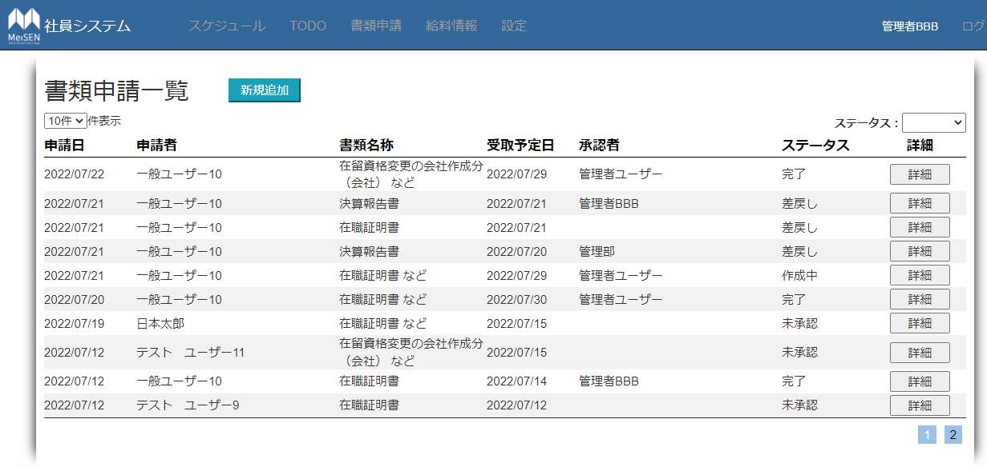
NO.25 | No.30
 | No.30

NO.39,40,41 | No.42

